레벨 내용
레벨 디자인 내용

1. 전체 맵 형태
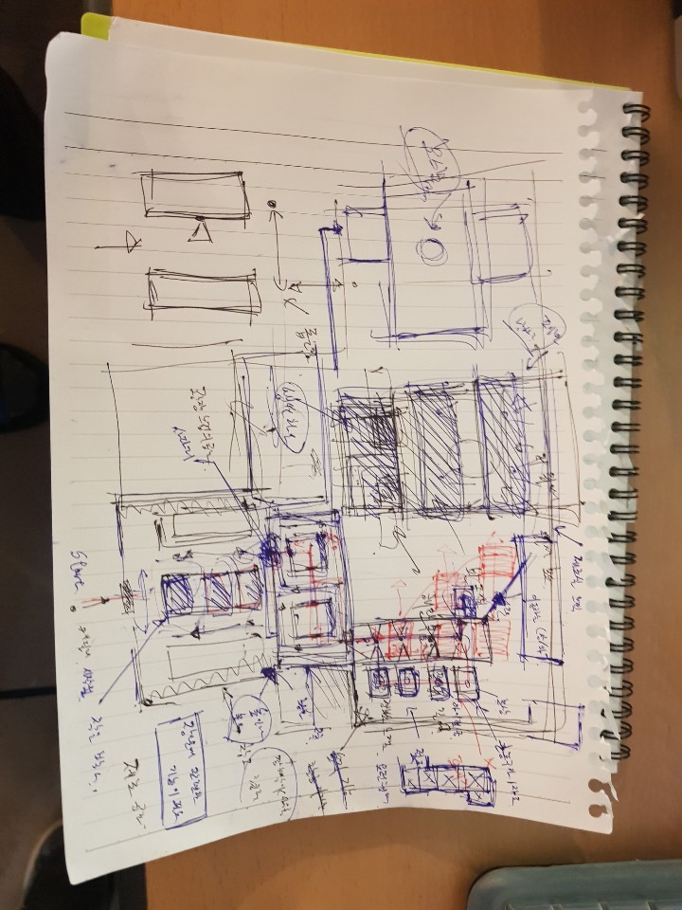

2. 창고

